Sheet1
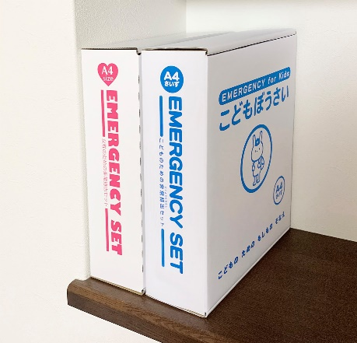
提 案 書

こどもぼうさい20点セット KD-50 |  | 参考上代 | ¥5,000 | 販売価格
 |  | （税別） |  | （税別）
【JAN】 | 4562121889057
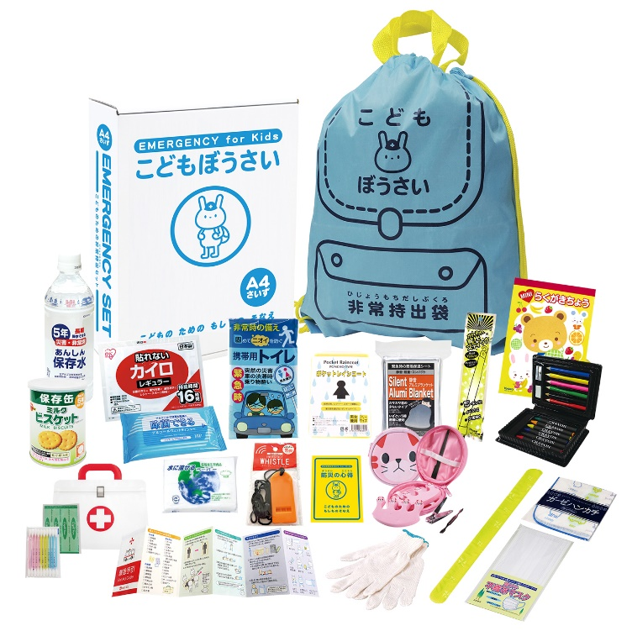
 |  |  | 【商品番号】 KD50-65 【本体サイズ】 非常用持出袋：340×400mm 【パッケージサイズ】 240×85×310㎜・1,550g 【個装形態】 化粧箱入 【入数】 8 【セット内容】 非常用持出袋・反射リストバンド・落書き帳・アートセット・防災の心得・軍手・ホイッスル・カイロ・レインコート・携帯用トイレ1P・発光スティック・静音アルミブランケット・ハンカチ・マスク・5年保存水500ml・ミルクビスケット75g・除菌アルコールウェットティッシュ・ネイルケアセット・水に流せるペーパー・救急4点セット 【商品説明】 災害時のこども用に考えられた防災セット 【生産国】 中国・日本・タイ

